Sheet1
论文：GDFace Gated Deformation for Multi-View Face Image Synthesis
序号 | 施引论文 | 刊物名称 | 年份 | 期刊/会议等级 | 作者1：姓名/学校/学术头衔（国内外院士、Fellow） | 作者2：姓名/学校/学术头衔（国内外院士、Fellow） | 作者3：姓名/学校/学术头衔（国内外院士、Fellow） | 作者4：姓名/学校/学术头衔（国内外院士、Fellow） | 作者5：姓名/学校/学术头衔（国内外院士、Fellow） | 作者6：姓名/学校/学术头衔（国内外院士、Fellow） | 作者7：姓名/学校/学术头衔（国内外院士、Fellow） | 文论首页截图（高清图） | 论文引用出处截图（高清图） | 论文引用描述
1 | Multi-view subspace clustering based on multi-order neighbor diffusion | COMPLEX & INTELLIGENT SYSTEMS | 2024 | JCR 一区 | 龙银,西南科技大学 | 徐洪斌，西南科技大学，西南科技大学教授 | 向阳,西南科技大学 | 杜修余，西南科技大学。 | 杨燕英，电子科技大学，教授，IEEE Fellow | 赵旭剑，西南科技大学。 |  | 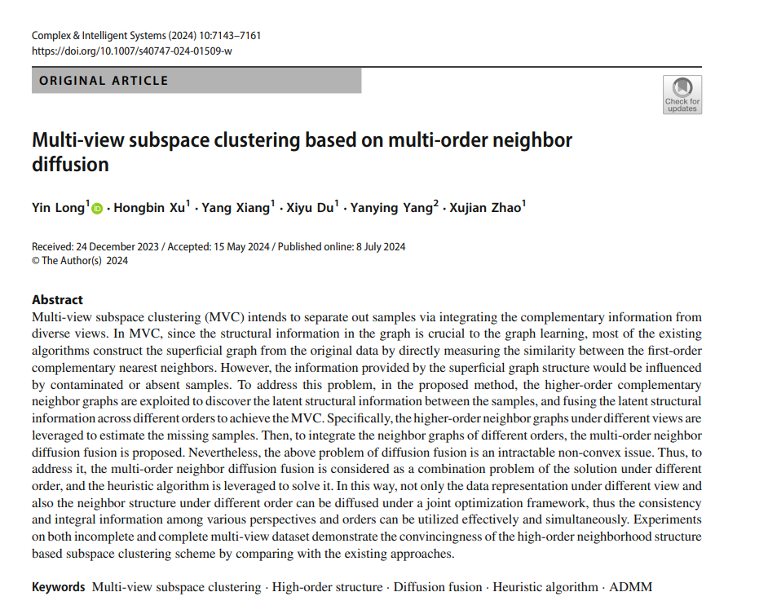 |  | 另一方面，为了评估基于高阶邻居的不完全聚类性能，第二类包含了关于不完全MVC的尖端方法，例如GD[1]。
2 | Learning invariant and uniformly distributed feature space for multi-view generation? | INFORMATION FUSION | 2023 | JCR 一区 | 陆玉琴，广东工业大学，教授。 | 曹江中，广东工业大学 | He Shengfeng, Singapore Management University, | 郭江涛，广东工业大学。 | 周启良，广东工业大学，IEEE Fellow | 戴青云,广东技术师范大学 |  | 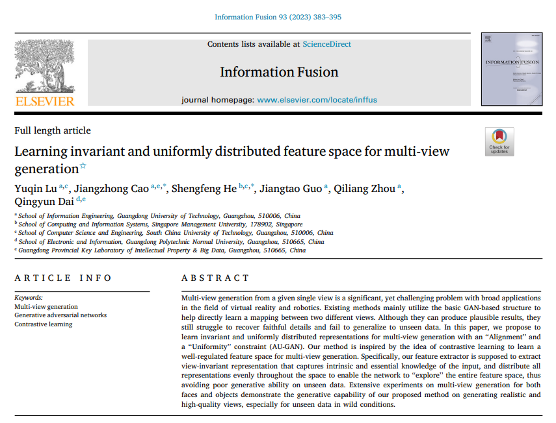 |  | 为了进一步提高生成质量，采用了生成对抗网络（GAN）[30]，并在多视图生成[31–38]中取得了主导地位。
3 | Disentangling Multi-view Representations Beyond Inductive Bias | PROCEEDINGS OF THE 31ST ACM INTERNATIONAL CONFERENCE ON MULTIMEDIA, MM 2023 | 2024 | JCR 一区 | 柯冠州，北京交通大学，IEEE Fellow | 于洋，北京交通大学。 | 郭超, 哈尔滨工业大学, 哈尔滨工业大学教授 | 王小丽,南京理工大学,南京理工大学杰出教授,IEEE Fellow | 徐晨阳，五邑大学，特聘教授，IEEE Fellow | He Shengfeng, Singapore Management University |  | 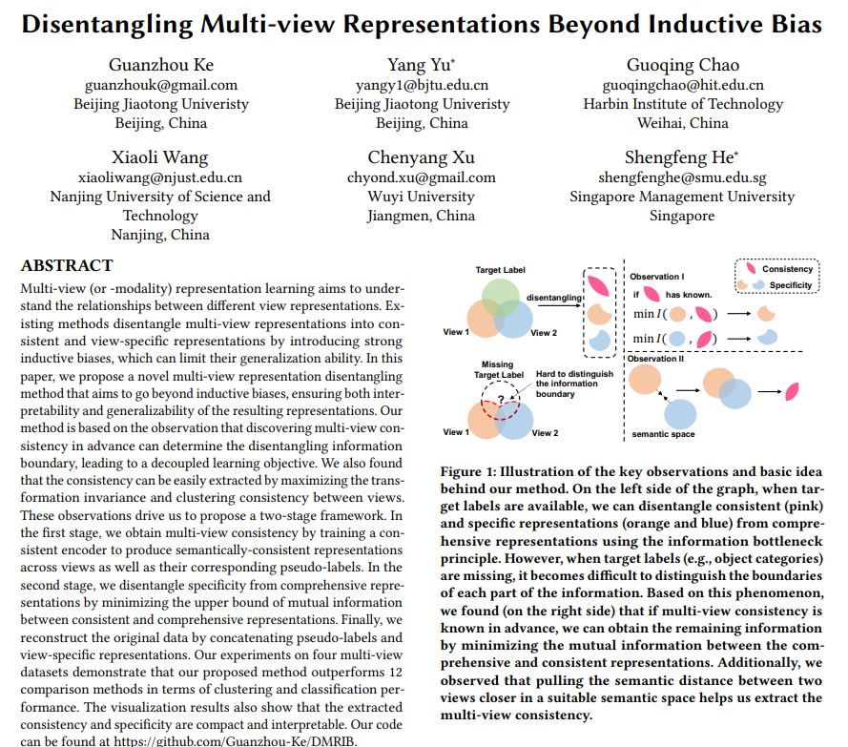 |  | 虽然MRL在实际应用中已被证明是有效的，例如聚类[7, 14]、分类[36, 46]和面部合成[40, 42, 43]，但理解不同视图表示之间的潜在关系仍然是一个未解决的问题。
4 | Diffuse3D: Wide-Angle 3D Photography via Bilateral Diffusion | 2023 IEEE/CVF INTERNATIONAL CONFERENCE ON COMPUTER VISION (ICCV 2023) | 2024 | JCR 一区 | 姜玉涛，华南理工大学，IEEE Fellow | 周杨,华南理工大学, 华南理工大学教授 | 梁远，华南理工大学，IEEE Fellow。 | 刘文喜,福州大学, 福州大学教授，国家杰出青年科学基金获得者，国家万人计划科技创新领军人才，国家百千万人才工程人选，享受国务院特殊津贴专家 | Jiao Jianbo, University of Birmingham | 全宇晖，华南理工大学 | He Shengfeng, Singapore Management University, | 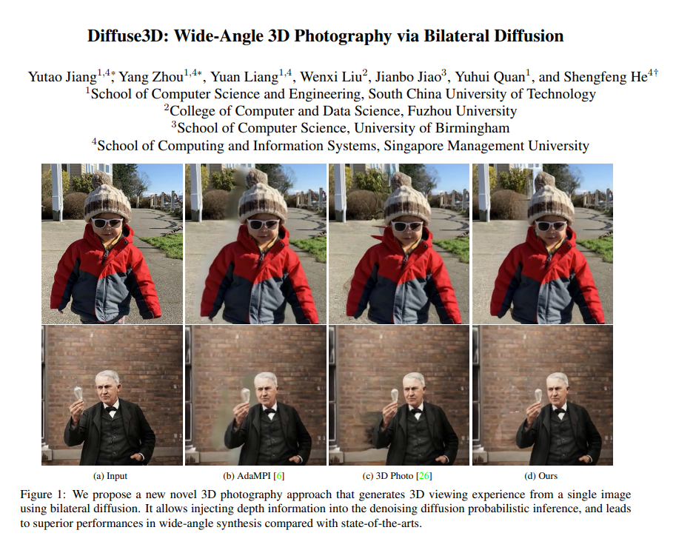 |  | 这一系列方法超越了之前的多视图合成方法[23, 34, 36, 35]，这些方法仅限于生成固定数量的角度，通过实现无限制的3D合成。
5 | Fully Deformable Network for Multiview Face Image Synthesis | IEEE TRANSACTIONS ON NEURAL NETWORKS AND LEARNING SYSTEMS | 2022 | JCR 一区 | 徐成，华南理工大学，IEEE Fellow | 李可可,华南理工大学 | 罗宣娣，广州大学。 | 徐雪妙，华南理工大学，IEEE Fellow | He Shengfeng, Singapore Management University | Zhang Kun, Carnegie Mellon Univ |  |  |  | [5] 需要在推理阶段手动给出目标地标来指导面部旋转。这可能会为源面部提供不合适的姿势指导，因为给定的地标和源面部的面部组成部分之间可能存在不对齐。
6 | Incomplete multi-view clustering via local and global co-regularization | SCIENCE CHINA-INFORMATION SCIENCES | 2022 | JCR 一区 | 梁吉业,山西大学, 山西大学教授，IEEE Fellow | 刘晓林,山西大学, 教授，国家杰出青年科学基金获得者 | 白亮，山西大学。 | 曹福元，山西大学。 | 王殿辉，中国矿业大学，矿业工程学院院长，教授，国家杰出青年科学基金获得者，国家“万人计划”科技创新领军人才，国家“百千万人才工程”入选者，享受国务院政府特殊津贴专家，江苏省“333 工程”第二层次培养对象，江苏省“六大人才高峰”高层次人才培养对象，教育部“深部岩土力学与地下工程”重点实验室主任，中国岩石力学与工程学会常务理事，中国煤炭学会常务理事。 |  |  |  |  | 这项任务在几个领域具有重要的实际相关性，例如场景识别[13,14]。
7 | Multi-View Face Synthesis via Progressive Face Flow | IEEE TRANSACTIONS ON IMAGE PROCESSING | 2021 | JCR 一区 | 徐杨洋，华南理工大学，IEEE Fellow | 徐雪妙，华南理工大学，IEEE Fellow | Jiao Jianbo, University of Oxford | 李可可，华南理工大学。 | 徐成，华南理工大学，IEEE Fellow | 何盛烽，华南理工大学，IEEE Fellow |  | 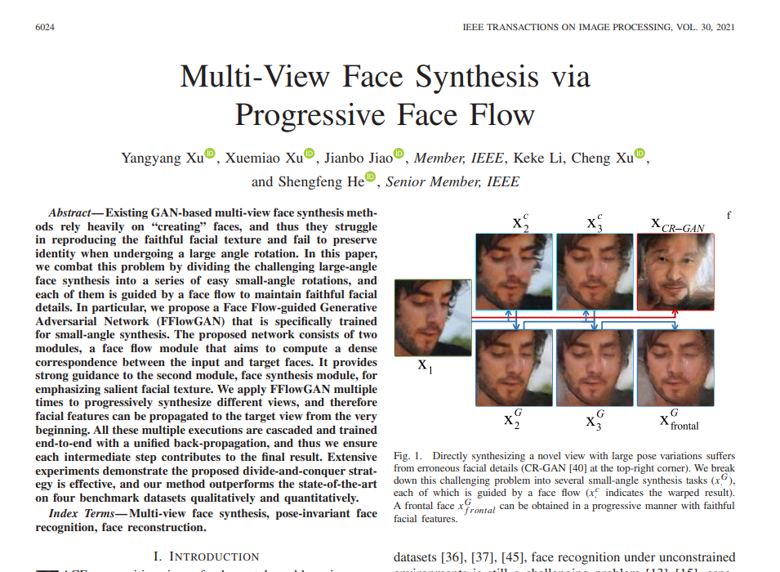 |  | 徐等人[49]提出了一个门控可变形网络来模拟旋转过程中面部的变形。

